FOTO
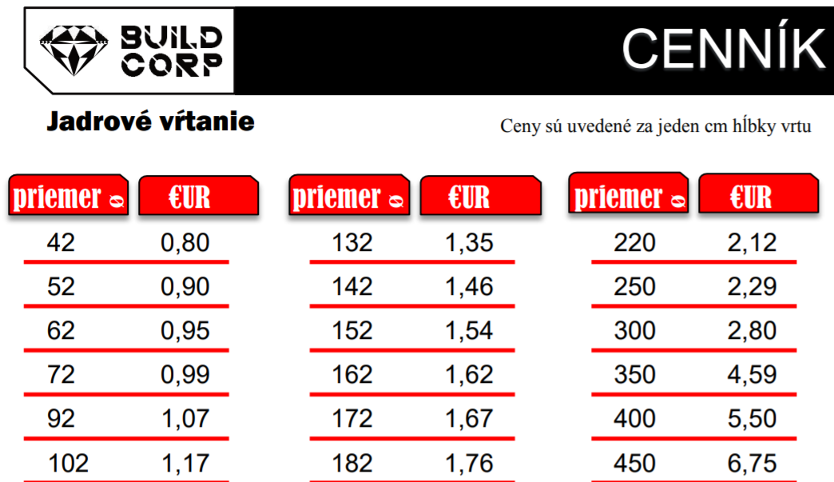
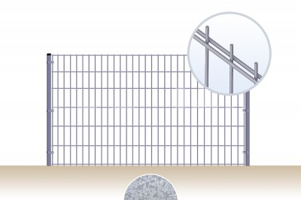
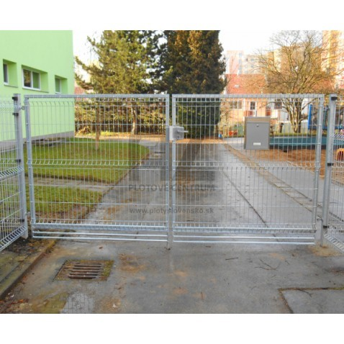
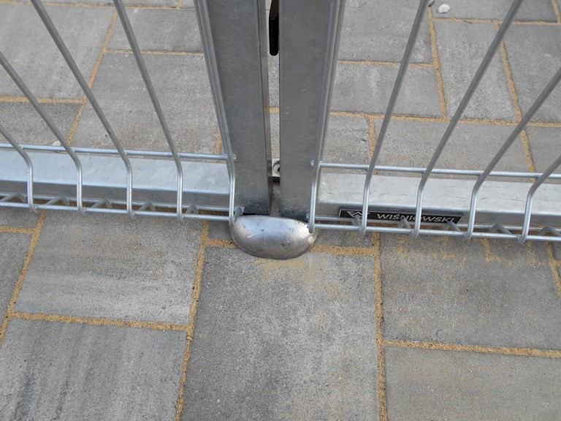
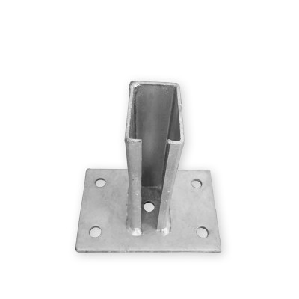

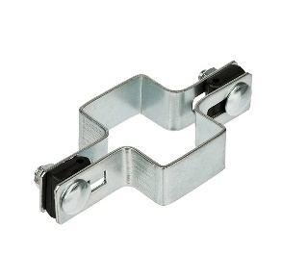
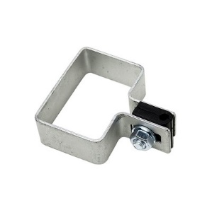

https://buildcorp.eu/wp-content/uploads/2020/09/CENNIK.20.09.201.docx.pdf
https://branyposuvne.sk/na-posuvnu-branu/ziarovo-pozinkovany-joklovy-profil-60x40x2
https://www.brexport.sk/p/556/priebezna-prichytka-panelov-k-stlpiku-s-obdlznikovym-profilom-60x40mm-pozinkovana
https://www.brexport.sk/p/553/koncova-prichytka-panelu-k-stlpiku-s-obdlznikovym-profilom-60x40mm-pozinkovana?pp=ad13a2a0
https://www.brexport.sk/p/603/patka-na-stlpik-s-obdlznikovym-profilom-60x40mm-pozinkovana?pp=432aca3a
https://www.brexport.sk/p/449/plotovy-panel-2d-oko-50x200mm-droty-8-6-8-mm-pozinkovany

brána len ilustračne
https://www.plotyslovensko.sk/brana-3d-3500-2030-mm-zn.html

